关系图
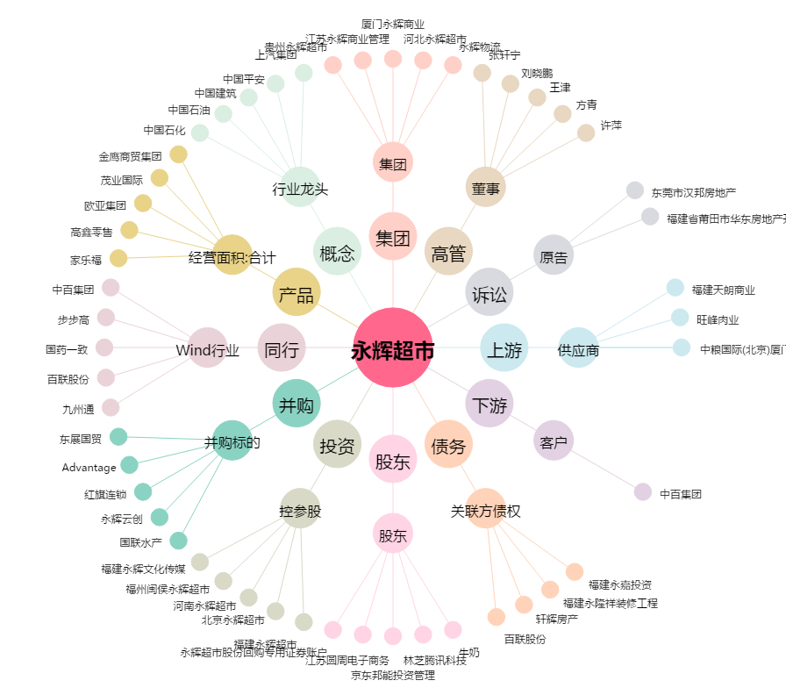
永辉超市[601933.SH] - 关系概览图

